상품제안서
[비타그램] 두피도포 마사지기 | 상품코드: F18687

 |  |  |  |  |  |  | 02-412-0044 | www.easy1.co.kr
 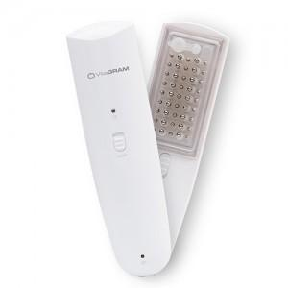

【상세/제작정보】

【인쇄/포장옵션】 | 레이저 / 포장지포장

【공급단가】 | 수량 | 50~ | 100~ | 300~ | 500~ | 1,000~
*VAT별도 | 단가 | 30,920원 | 29,780원 | 28,630원 | 27,490원 | 26,800원

【상품 URL】 | https://easy1.co.kr:443/src/goods_detail.php?gdno=18687

